Лист1
Частотный полигон
0.917 | 0.918 | 0.921 | 0.909 | 0.919 | 0.917 | 0.918 | 0.909 | 0.916 | 0.917 | 0.918 |  |  |  |  |  | Вариант 11
0.919 | 0.919 | 0.916 | 0.917 | 0.923 | 0.92 | 0.916 | 0.917 | 0.922 | 0.915 | 0.917 | 0.916 |  |  |  |  |  | эмпирическая функция
 |  |  |  |  |  |  |  |  |  |  |  |  |  |  |  |  |  | x1 | 0
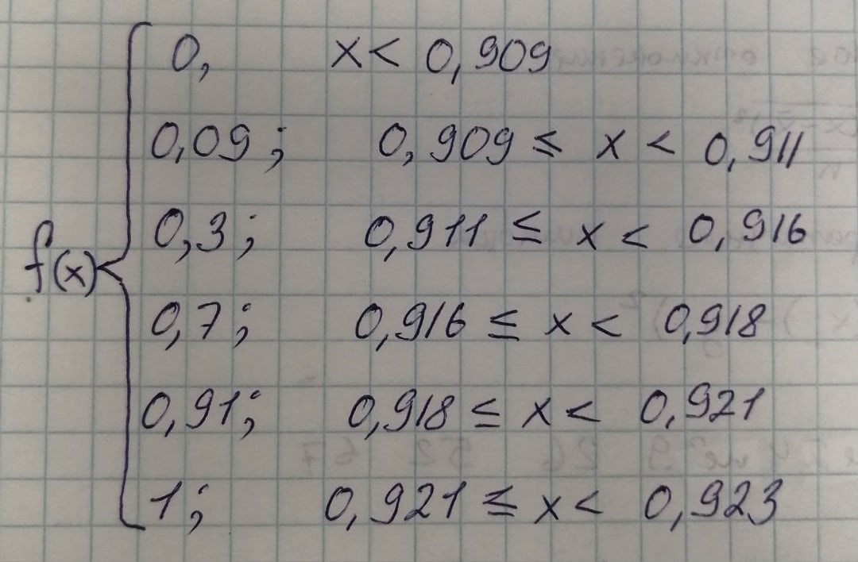
Вариационный ряд |  |  |  |  |  |  |  |  |  |  |  |  |  |  |  |  |  | x2 | 0.09
0.909 | 0.915 | 0.916 | 0.917 | 0.918 | 0.919 | 0.92 | 0.921 | 0.922 | 0.923 |  |  |  | варианты |  |  |  |  | x3 | 0.3
2 | 1 | 4 | 6 | 3 | 3 | 1 | 1 | 1 | 1 |  |  |  | частоты |  |  |  |  | x4 | 0.7
0.09 | 0.04 | 0.17 | 0.26 | 0.13 | 0.13 | 0.04 | 0.04 | 0.04 | 0.04 |  |  |  | отн.частота (Wi) |  |  |  |  | x5 | 0.91
0.09 | 0.13 | 0.30 | 0.57 | 0.70 | 0.83 | 0.87 | 0.91 | 0.96 | 1.00 |  |  |  | отн.накоп.число (Wn) |  |  |  |  | x6 | 1

х | 9.18 |  | Станд.отклонение |  | 0.003 |  | М(х) |  | 0.399
n | 23 |  | Мода (Мо) |  | 0.917 |  | D(x) |  | 0.0000112
Xmin | 0.909 |  | Медиана(Ме) |  | 0.917 |  | q(x) |  | 0.003
Xmax | 0.923 |  | Ср. абсолтное откл. |  | 0.00137
Размах | 0.014 |  | Коэффициент вариации (V) |  | 0.357
Полигон частот
k | 5.9 |  | Выборочная диспрерсия (Dx) |  | 0.00001072
h | 0.00237 |  | Выборочное среднее (Мх) |  | 0.917

Гистрограмма
Частотный ряд
0.909 |  | 0.911 |  | 0.914 |  | 0.916 |  | 0.918 |  | 0.921 |  | 0.923
 | 2 |  | 5 |  |  |  | 9 |  | 5 |  | 2

Дискретный ряд
 | 0.910 | 0.915 | 0.917 | 0.920 | 0.922 | Вариант
 | 2 | 5 | 9 | 5 | 2 | Частоты
 | 0.09 | 0.22 | 0.39 | 0.22 | 0.09 | Отн. Частота (Wi)
 | 0.09 | 0.30 | 0.70 | 0.91 | 1.00 | Отн. накоп. число (Wn)

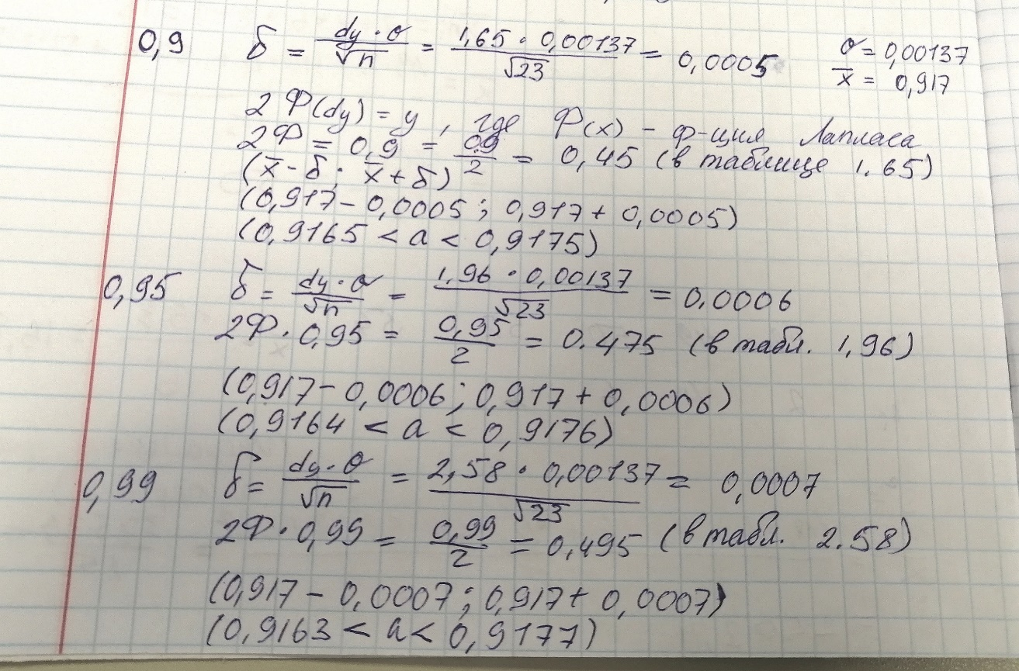
Точный метод мат. ожидания |  |  |  |  |  |  |  |  |  | Грубый метод |  | 0.399

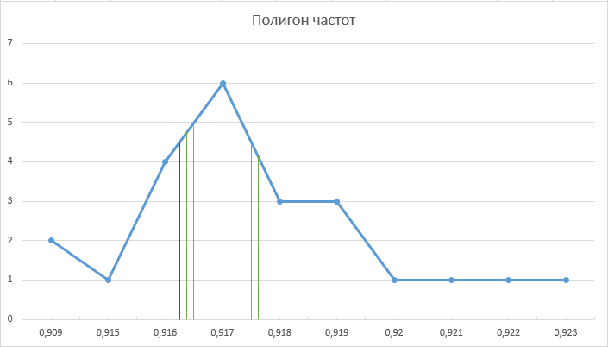
0,9165 < a < 0,9175 | 0.9 |  |  |  |  |  |  |  |  | 0.9165 | 0.9175 | 0.9164 | 0.9176 | 0.9163 | 0.9177
0,9164 < a < 0,9176 | 0.95 |  |  |  |  |  |  |  |  |  |  | 0.399
0,9163 < a < 0,9177 | 0.99
Полигон
 | точный | грубый
 | 0.9165
 | 0.9175
 | 0.9164 | 0.39913043478
 | 0.9176
 | 0.9163
 | 0.9177

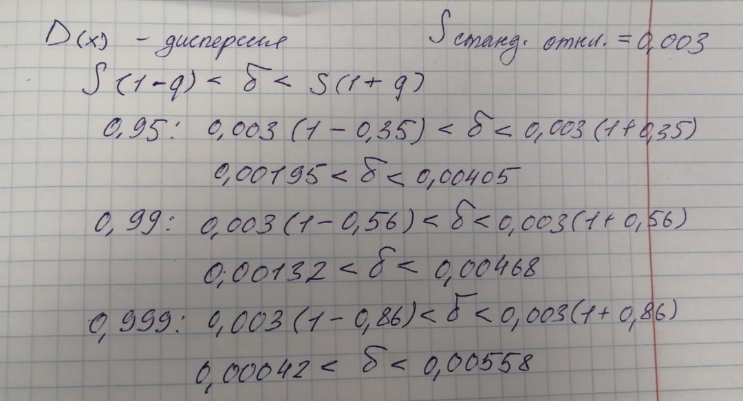
Точный метод дисперсии |  |  |  |  |  |  |  |  |  | Грубый метод |  | 0.0000112

0,00195 < q < 0,00405 | 0.95
0,00132 < q < 0,00468 | 0.99
0,00042 < q < 0,00558 | 0.999

Полигон частот

